DADES
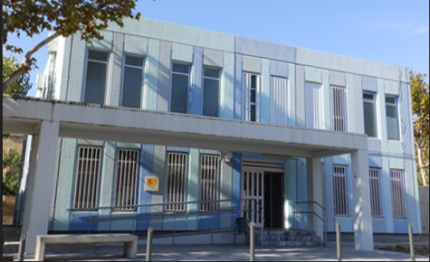
 | RESUMEN DE DATOS
 | CFA CORNELLÀ DE LLOBREGAT
 | CURSO 2014-2015

 | Matrícula
 | Ensenyam | Dones | Homes | Percentage %
 | ents
 |  |  |  | Dones | Homes
LLENGÜES | 329
Llengua catalana | 62 | 44 | 18 | 71% | 29%
Llengua castellana | 130 | 73 | 57 | 56% | 44%
Llengua anglesa | 137 | 98 | 39 | 72% | 28%
FORMACIO BASICA | 234
Formacio instrumental | 83 | 65 | 18 | 78% | 22%
Graduat en educacio secundaria | 131 | 62 | 69 | 47% | 53%
Curs especific d'acces al grau mitja | 20 | 10 | 10 | 50% | 50%
PREPARACIO PROVES D'ACCES | 98
CF Grau superior | 76 | 43 | 33 | 57% | 43%
Universitat | 22 | 15 | 7 | 68% | 32%
COMPETENCIA DIGITAL | 190
Competencia digital | 190 | 132 | 58 | 69% | 31%

MATRICULA TOTAL | 851

MATRICULA MÈS ALTA | 190 |  | Competéncia digital

MATRICULA MÉS BAIXA | 20 |  | Acces de Grau mitja

GRÀFIQUES
Porcentaje de mujeres
 | Dones
Llengua catalana
Llengua castellana | 0.70967741935
Llengua anglesa | 0.56153846154
Formacio instrumental | 0.71532846715
Graduat en educacio secundaria
Curs especific d'acces al grau mitja | 0.78313253012
CF Grau superior | 0.47328244275
Universitat | 0.5
Competencia digital
 | 0.56578947368
 | 0.68181818182
 | 0.69473684211

Porcentaje de hombres
 | Homes
Llengua catalana
Llengua castellana | 0.29032258065
Llengua anglesa | 0.43846153846
Formacio instrumental | 0.28467153285
Graduat en educacio secundaria
Curs especific d'acces al grau mitja | 0.21686746988
CF Grau superior | 0.52671755725
Universitat | 0.5
Competencia digital
 | 0.43421052632
 | 0.31818181818
 | 0.30526315789

